ДЗ
 |  |  |  |  |  |  |  |  |  |  |  |  |  | Экспериментальные данные
 | ais |  |  |  | bi |  |  | b1 | x1 | x2 | x3 | Выпуск продукции | "Узкое место" | Потребление исходных ресурсов | 1.60 | 3.00 | 4.00 | 4.50
Исходный ресурс | -1.00 | 0.00 | 0.00 |  | -2.00 |  |  | -1.00 | 1.00 | 0.00 | 1.00 | 2.00 | Исх. р.
Полуфабрикаты | 1.00 | -1.00 | -1.00 |  | 0.00 |  |  | -2.00 | 2.00 | 1.33 | 0.67 | 2.67 | Труд и исх. р.
Трудовые ресурсы | -1.00 | -1.00 | -4.00 |  | -6.00 |  |  | -3.00 | 3.00 | 3.00 | 0.00 | 3.00 | Труд и исх. р. | X1 | 2 | 5 | 8 | 10
Готовая продукция | 0.00 | 1.00 | 2.00 |  | 0.00 |  |  | -4.00 | 3.00 | 3.00 | 0.00 | 3.00 | Труд
 |  |  |  |  |  |  |  |  |  |  |  |  |  | Ответ: выпуск ГП 2,964 > старого
 | xs |  |  |  |  |  |  | b3 | x1 | x2 | x3 | Выпуск продукции | "Узкое место" | X1 = 2,892
$$\sum_{s}{a_{is}x_{s}}$$
 | 2.70 | 2.50 | 0.20 |  |  |  |  | -1.00 | 0.50 | 0.50 | 0.00 | 0.50 | Труд | X2 = 2,82
 |  |  |  |  |  |  |  | -2.00 | 1.00 | 1.00 | 0.00 | 1.00 | Труд | X3 = 0,072
 | aisxs |  |  |  |  |  |  | -3.00 | 1.50 | 1.50 | 0.00 | 1.50 | Труд
 | -2.00 | 0.00 | 0.00 |  | -2.00 |  |  | -4.00 | 2.00 | 2.00 | 0.00 | 2.00 | Труд и исх. р.
 | 2.70 | -2.50 | -0.20 |  | 0.00 |  |  | -5.00 | 2.00 | 1.67 | 0.33 | 2.33 | Труд и исх. р.
 | -2.70 | -2.50 | -0.79 |  | -6.00 |  |  | -6.00 | 2.00 | 1.33 | 0.67 | 2.67 | Труд и исх. р.
 | 0.00 | 2.50 | 0.40 |  | 2.90
 |  |  |  |  |  |  |  | Вывод: при измении исходных ресурсов производство ограничивается трудовыми ресурсами, при измении трудовых -- исходными. Также при уменьшии ограничений по каждому из них выпуск продукции увеличивается.
$$a_{4,2}x_{2}+a_{4,3}x_{3}$$
 |  | 2.90

C1 | 1.0277777778
C2 | -0.13763888889
C3 | 0.012847222222
C4 | -0.00048611111111

Модель | 0 | 0.9025 | 1.6 | 2.1520833333 | 2.6066666667 | 3 | 3.3566666667 | 3.6895833333 | 4 | 4.2775 | 4.5
Эксперимент | 0 |  | 1.60 |  |  | 3.00 |  |  | 4.00 |  | 4.50
Линейный выпуск п/ф | 0 | 1 | 2 | 3 | 4 | 5 | 6 | 7 | 8 | 9 | 10

X1 | 0 | 1 | 2 | 3 | 4 | 5 | 6 | 7 | 8 | 9 | 10

Отклонение | 0 |  | 0.000000 |  |  | 0.000000 |  |  | 0.000000 |  | 0.000000

 | Модель | Линейный выпуск п/ф | Эксперимент
 | 0 | 0 | 0
 | 0.9025 | 1
 | 1.6 | 2 | 1.6
 | 2.1520833333 | 3
 | 2.6066666667 | 4
 | 3 | 5 | 3
 | 3.3566666667 | 6
 | 3.6895833333 | 7
 | 4 | 8 | 4
 | 4.2775 | 9
 | 4.5 | 10 | 4.5
Сумма квадратов отклонения | 0.000000

Старый выпуск | 2.67
Xs | 2.00 | 1.33 | 0.67

ПонятиеОптимальности
Обшие понятия оптимальности
Любая задача выглядит так: Дано - Найти - При условии … Задачи различаются по типу постановок. Бывают задачи нахождения удовлетворительного решения, и задачи в оптимизационной постановке.
Например: из пункта А в пункт Б вышел поезд со скоростью … Навстречу ему вышел другой поезд со скоростью … Найти момент времени, когда они встретятся. Это задача нахождения удовлетворительного решения, то есть решения, удовлетворяющего заданному условию.
Подразумевается некоторая модель, связывающая переменные величины и параметры задачи. (Напоминание: параметры - это переменные величины, которые могут иметь разные значения, но в модели в процессе нахождения решения своих значений не меняют).
В оптимизационных задачах в условии, кроме всего прочего, требуется обеспечить лучшее, масимальное или минимальное, значение переменной величины, выступающей в качестве критерия оптимальности. Критерий оптимальности имеет смысл "хорошо или плохо". Переменные величины с таким смыслом называют показателями, их может быть несколько, и один из них принимается за критерий оптимальности.
Оптимальное решение задачи - такое, что все другие не лучше. Следовательно, оптимальных решений может быть больше одного:
X
X
X
Решение может быть локально-оптимальным, когда все другие решения в окрестности не лучше, и глобально-оптимальным.
Термин "оптимальность" может понимаься расширенно, как синоним "хорошее решение". Говорить о "самом оптимальном" в узком смысле не корректно.
Все реальные задачи многокритериальные. Например, задача спроектировать самолёт с дальностью не меньше … , надёжностью не хуже … , массой не больше … В таких случаях достигается оптимизация, то есть улучшение, за счёт ужесточения ограничений-неравенств на критерии оптимальности, что возможно лишь на основе опыта решения подобных задач.
Оптимальность в узком смысле характерна для исследовательских задач. Например, когда изучаются оптимальные решения одной и той же задачи с разными параметрами с целью понять содержательный смысл задачи.
В случае градиентного поиска (см. лист Оптимизатор), то, какое из нескольких локально-оптимальных решений будет найдено, зависит от выбора начальной точки в многомерном пространстве.
На этом основан метод случайного наброса, когда случайным образом генерируется несколько начальных точек, и из каждой реализуется решение задачи. Так удаётся найти глобально-оптимальное решение сравнением локально-оптимальных.

ПримерНастройкиПоиска
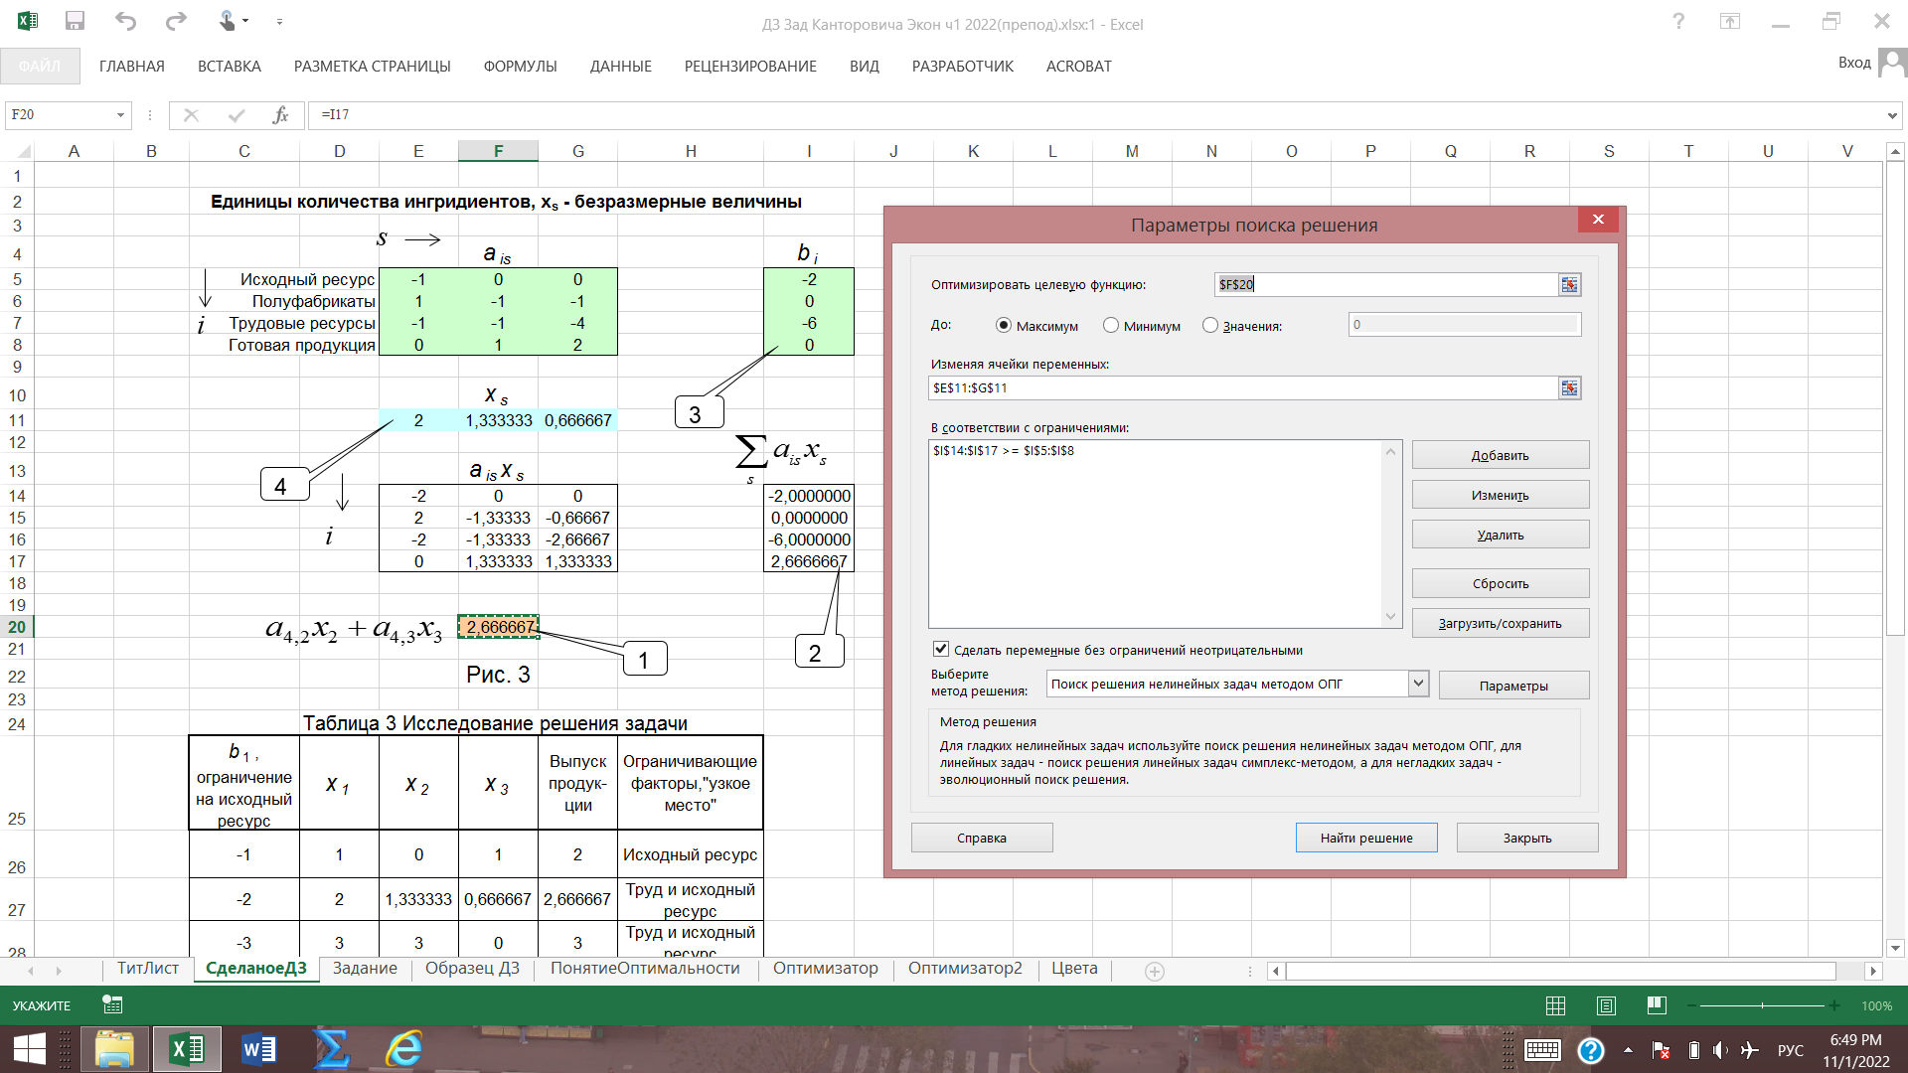

ФакультативноОптимизатор2
Возможности оптимизатора ПОИСК РЕШЕНИЯ в условиях целочисленных ограничений
Потребности практики часто приводят к задачам с целочисленными ограничениями, например, при составлении расписаний загрузки технологического оборудования и выборе ряда альтернатив из множества возможных.
Оптимизатор Поиск решения позволяет решать оптимизационные задачи с целочисленными ограничениями в некоторых вариантах постановок. Для этого применяется алгоритм оптимизации, использующий метод ветвей и границ.
Целочисленное ограничение требует, чтобы данная переменная величина принимала только целые значения. Целочисленные ограничения могут налагаться как на варьируемые величины, так и на величины, функционально зависящие от варьируемых. Следовательно, характер целочисленных ограничений существенно отличается от "обычных" ограничений в виде задания границ области изменения переменных величин, что и приводит к необходимости применять более сложные алгоритмы оптимизации.
Вариантом целочисленных ограничений является определение величины в качестве двоичной, то есть принимающей одно из двух возможных значений: 0 или 1.
Целочисленность переменных величин в Поиске решений задается в том же диалоге, что и нецелочисленные ограничения.
В методе целочисленной оптимизации, реализованном в Поиске решений, варьируемым величинам придаются малые приращения относительно целых значений, далее анализируется "отклик" других переменных величин на эти малые приращения (включая критерии оптимальности и остальные ограничения) и на основании анализа организуются дальнейшие шаги процесса поиска.
Поэтому, применяя Поиск решений с целочисленными ограничениями, желательно так записывать формулы электронных таблиц, чтобы малые приращения варьируемых величин приводили к малым приращениям критерия оптимальности и величин, записанных в ограничениях.
Для этого можно применять искусственный прием введения непрерывных зависимостей в дискретные задачи.
ПРИМЕР. Требуется найти значение X, обеспечивающее максимум целевой функции Y (критерия оптимальности искомого значения X): Y = 20, если X >=1,0 и Y = 10, если X < 1,0 при условии X - двоичное.
Задача решается заменой исходной заданной дискретной зависимости Y от X на непрерывную линейную зависимость Y = 10 * X. + 10. Замена возможна, потому что при допустимых значениях X заданная исходная зависимость совпадает с искусственно сформированной непрерывной зависимостью.
0,0
Y
1,0
10,0
20,0
X
Y = 10*X + 10
20, если X >= 1,0
Y =
10, если X < 1,0
Более полно искусственный прием иллюстрируется в Задаче расчета двоичной матрицы (См. EXCEL-лист Задача 3)
В целочисленных задачах часто встречается несколько локальных экстремумов. Поэтому для поиска глобального экстремума применяется прием, называемый случайным набросом. Прием заключается в задании нескольких вариантов начального состояния процесса поиска путем генерации случайной двоичной строки.
Для генерации случайной строки применяется встроенная функция СЛЧИС() из категории Математических.

